Über das Wirkungsmonitoring
Innosuisse Wirkungsmonitoring 2021-2023

Tabellarische Zusammenstellung der Ergebnisse des Wirkungsmonitorings Innosuisse bietet Ihnen einen tabellarischen Überblick über wichtige Ergebnisse und Indikatoren des Wirkungsmonitorings, welche seit 2021 schrittweise und systematisch umgesetzt wird. Die Ergebnisse sind nach verschiedenen Programmen und Instrumenten von Innosuisse gegliedert, welche bereits in das Wirkungsmonitoring integriert sind. Diese lassen sich in drei Themenbereichen zusammenfassen (vgl. Abbildung 1). |  | Fünf Stossrichtungen der Wirkungen der Innovationsförderung

Dargestellte Inhalte und Ergebnisse Die dargestellten Ergebnisse geben Auskunft über die Zielerreichung und die Wirkungen in fünf langfristigen Wirkungszielen oder Stossrichtungen der Innovationsförderung (siehe Abbildung). Die Ergebnisse lassen sich in der tabellarischen Zusammenstellung (Tabellenblatt "Ausgewählte Wirkungsindikatoren") filtern nach vier Elementen: - nach den Instrumenten im Wirkungsmonitoring; - nach Fördernehmer:innen / Zielgruppen des Wirkungsmonitorings; - nach den Stossrichtungender Innovationsförderung (siehe Abkürzungen Tabelle); - nach einzelnen weiteren Kategorien der Wirkungsberichterstattung. | 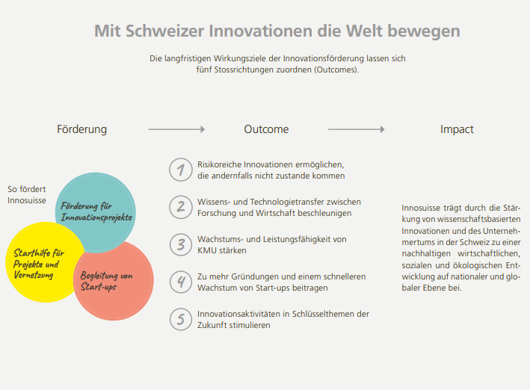
Methodische Grundlagen Das Wirkungsmonitoring von Innosuisse basiert auf obligatorischen Befragungen und Vollerhebungen bei allen Innovationsprojekten mit und ohne Umsetzungspartnern, der KMU bei den Innovationsschecks sowie bei allen am Core Coaching teilnehmenden Start-ups. Die Erhebungen erfolgen in der Regel bei Abschluss der Förderungen und drei Jahre danach. Bei den Innovation Boostern basieren die Zahlen auf Reporting-Daten aller laufenden Initiativen. Die Ergebnisse basieren auf Selbsteinschätzungen der befragten Zielgruppen. Je nach Befragung und Instrument liegt der Rücklauf zwischen rund 50% und über 75% und erlaubt damit statistisch valide Aussagen.
 |  | Stossrichtungen der Wirkung: verwendete Abkürzungen | Abkürzung in Tabelle
> Zur tabellarischen Zusammenstellung der Wirkungsindikatoren |  | 1 Risikoreiche Innovationen ermöglichen, die andernfalls nicht zustande kommen | 1. Risikoreiche Innovationen
Für Rückfragen oder weitere Auskünfte wenden Sie sich bitte an: |  | 2 Wissens- und Technologietransfer zwischen Forschung und Wirtschaft beschleunigen | 2. WTT beschleunigen und stärken
adrian.berwert@innosuisse.ch |  | 3 Wachstums- und Leistungsfähigkeit von KMU stärken | 3. KMU stärken
 |  | 4 Zu mehr Gründungen und schnellerem Wachstum von Start-ups beitragen | 4. Stärkung Gründungen und Start-ups
 |  | 5 Innovationsaktivitäten in Schlüsselthemen der Zukunft stimulieren | 5. Zukünftige Schlüsselthemen

